조퇴하겠습니다 레벨 디자인 룰
3
6

4



1
2
7
8
5
5
2

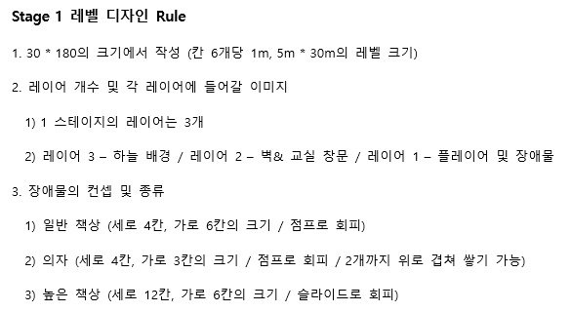
1) 의자와 책상을 뛰어넘는다.

2) 전등 밑으로 슬라이딩해 2단 점프 아이템을 먹는다.

3) 높은 책상과 우유박스를 2단점프로 뛰어넘는다.

4) 달려서 급식차를 뛰어넘는다.

5) 전등 밑으로 슬라이딩하면서 점프력을 높여주는 아이템을 먹는다.

6) 점프력을 높여 가로로 긴 책상을 뛰어넘는다.

7) 달려서 책상위에 쌓인 의자를 뛰어넘는다.

8) 책상위에 쌓인 의자를 뛰어넘어 다음 구역으로 간다.

